시트1
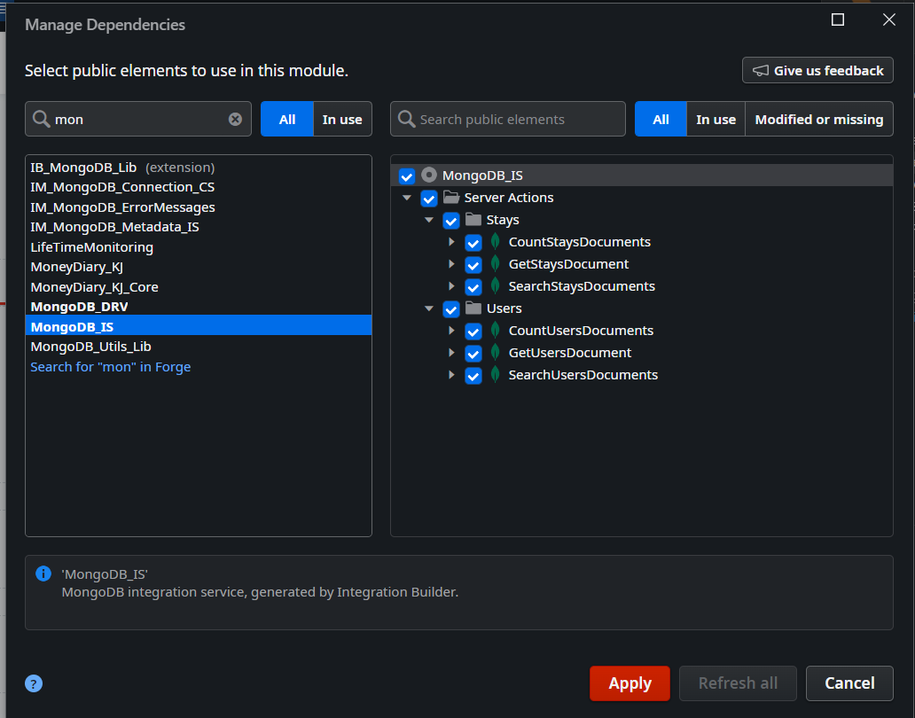
0. MongoDB Atlas에서 URL 확인
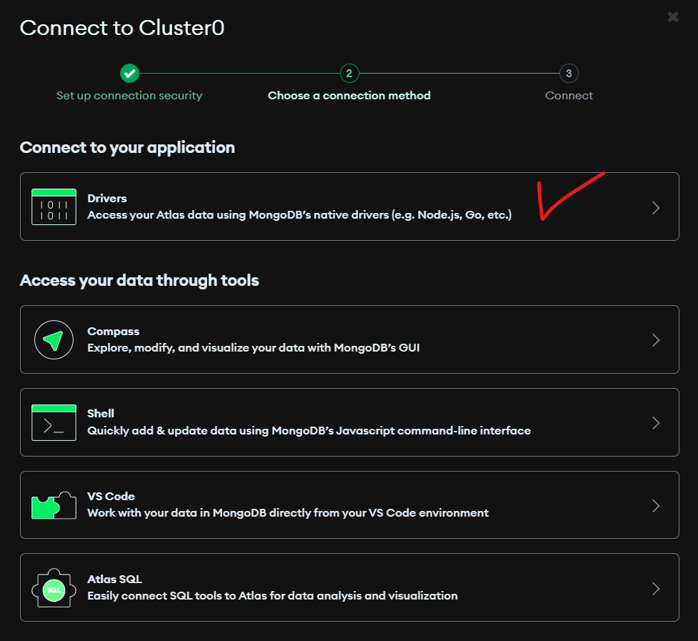
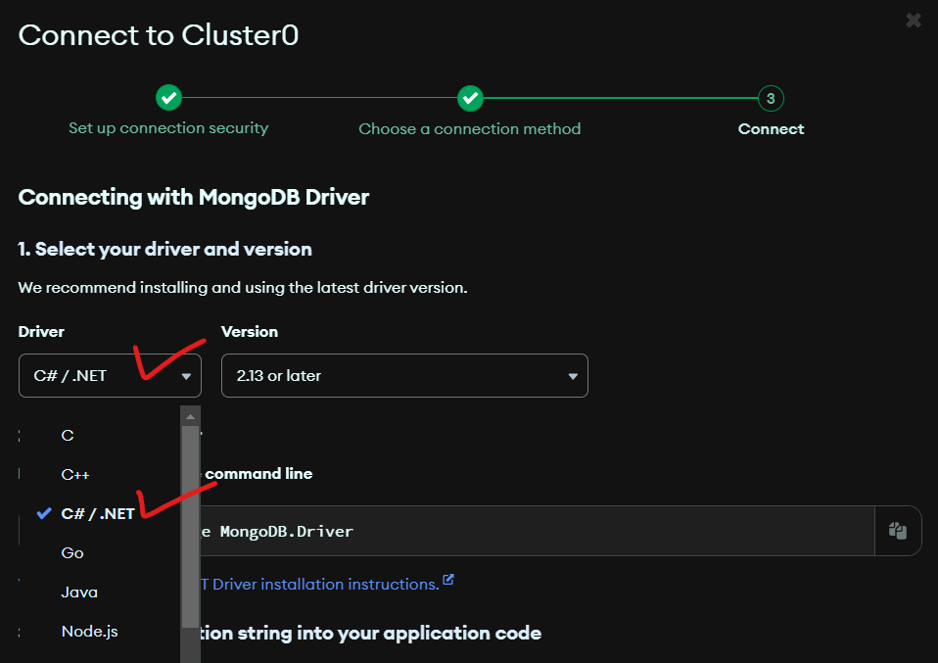

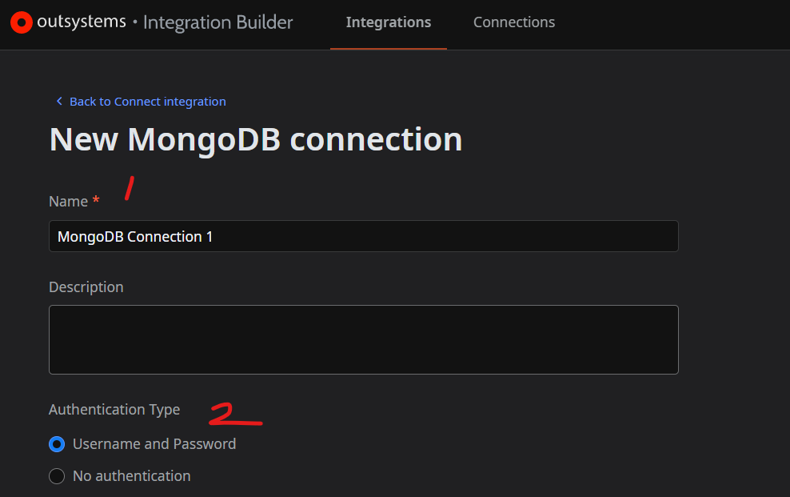

 | 1. 자동생성

 | 2. “Username and Password” 권장

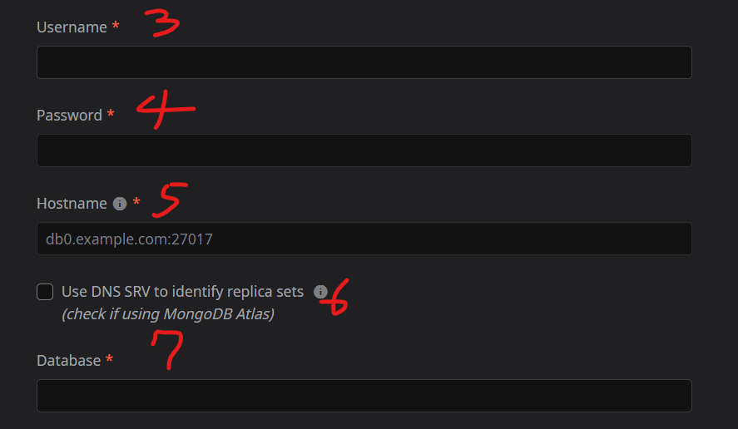

 | 3. MongoDB URL에서 :<password> 앞에 적힌 user

 | 4. MongoDB URL의 <password>

 | 5. MongoDB URL에서 “@” 다음부터 “.net”까지

 | 6. MongoDB Atlas는 필수 체크

 | 7. MongoDB에 생성한 DB 이름

 | 8. 어느 데이터들을 가져올지 어떤 형식으로 가져올지 정하되, 배열(Array/List)로 저장된 데이터는 JSON만 가능
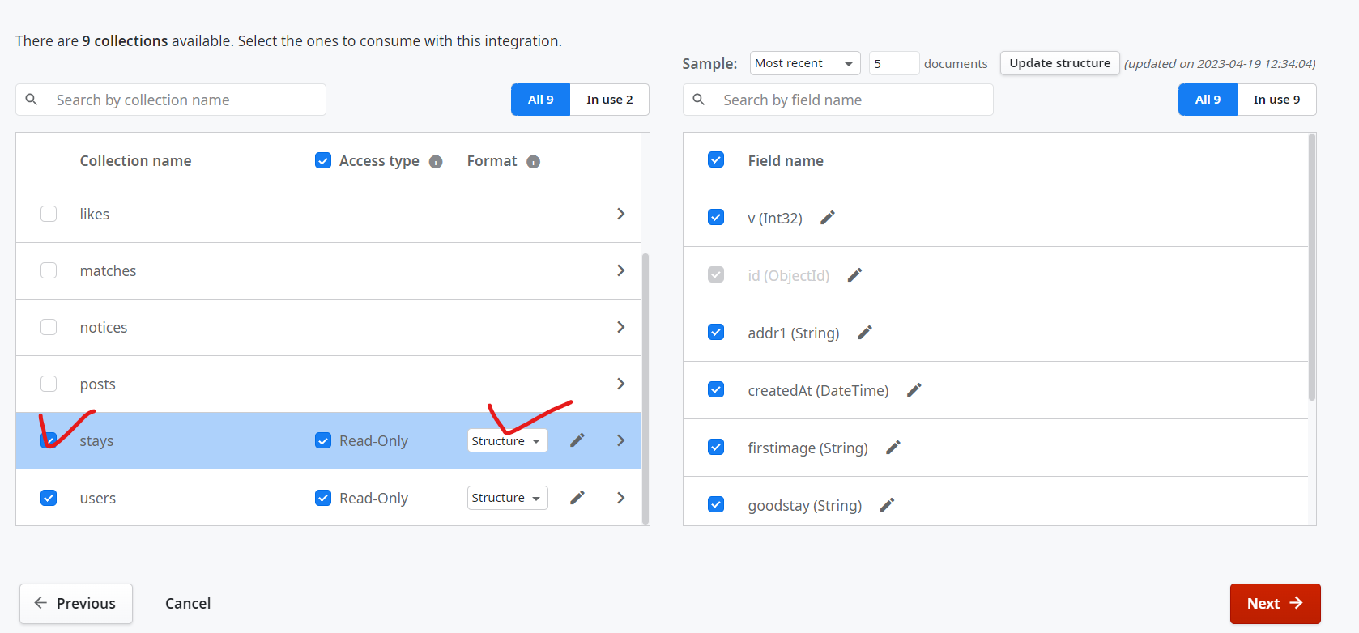
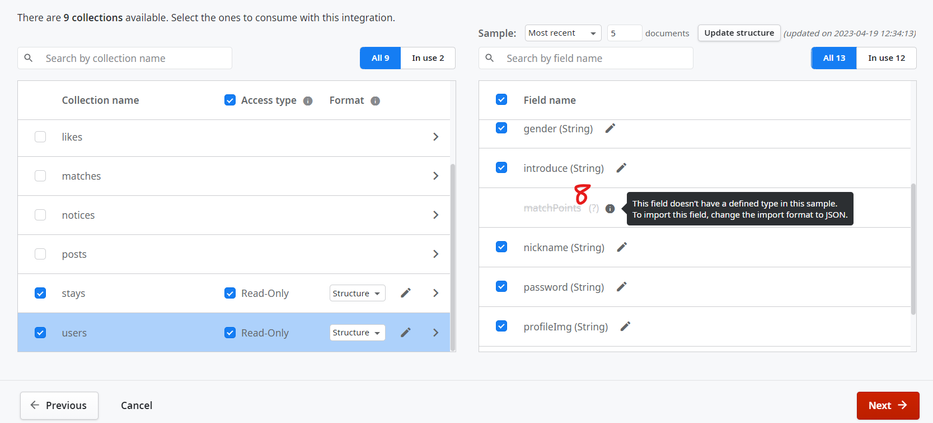

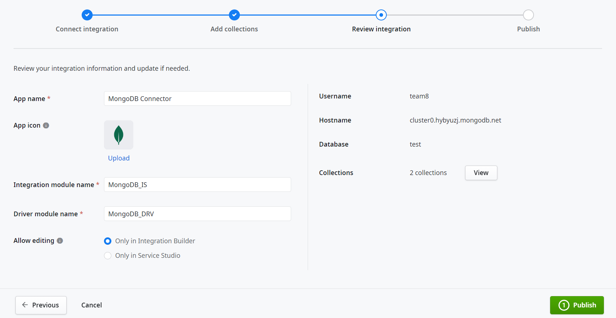
 | - “Integration module name”이 Dependency로 넣을 이름이며,
 | Apply하게 되면 자동으로 “Driver module name”이 Data탭-Structure폴더에 생성
 | - “Driver module name”은 8번에서 스트럭처로 선택한 컬렉션의 스트럭처를 포함

